Пример
Матрица затрат |  |  |  | Матрица перевозок
 | B1 | B2 | B3 |  | B1 | B2 | B3 | Всего | огр | Предел
A1 | 5 | 3 | 4 | A1 | 10 | 0 | 15 | 25 | = | 25
A2 | 3 | 4 | 8 | A2 | 20 | 0 | 0 | 20 | = | 20
A3 | 4 | 6 | 5 | A3 | 0 | 0 | 20 | 20 | = | 20
A4 | 6 | 4 | 5 | A4 | 10 | 20 | 5 | 35 | = | 35
 |  |  |  | Всего | 40 | 20 | 40
 |  |  |  | огр | = | = | =
 |  |  |  | Предел | 40 | 20 | 40

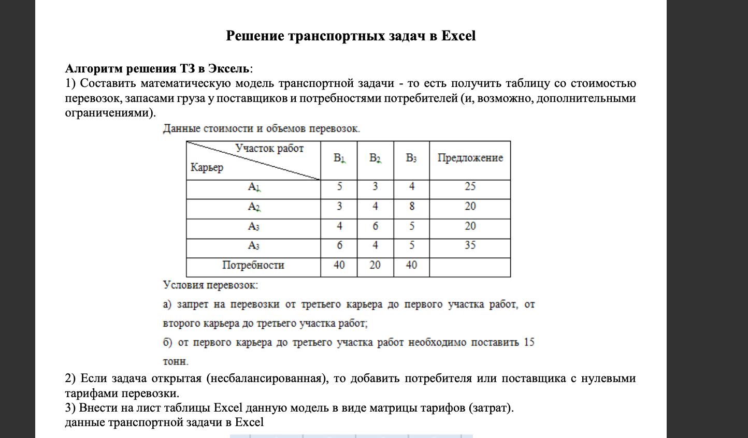

Затраты | 435

Задание 1
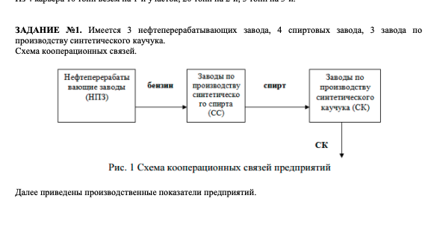
Предприятие | Норма расхода бензина на 1т. Спирта,тонн | Норма расхода на 1т. СК, тонн | Коэффицент использования производственной мощности | Производственная мощность, т. Тонн | Фактическая производственная мощность, тонн | Требуется спирта, тонн | Требуется бензина, тонн

Нефтеперабатывющие заводы (НПЗ) |  |  |  |  | 2045272.3438
Г. Кириши |  |  | 0.85 | 410 | 348500
Г.Нижнекаменск |  |  | 0.8 | 560 | 448000
Г. Оренбург |  |  | 0.82 | 635 | 520700
Фиктивно |  |  | 0.82 | 635 | 728072.3438
Спиртовые заводы |  |  |  |  | 771768.75 |  | 2045272.3438
Г. Орск | 2.625 |  | 0.85 | 190 | 161500 |  | 423937.5
Г. Пенза | 2.65 |  | 0.875 | 155 | 135625 |  | 359406.25
Г.Самара | 2.7 |  | 0.825 | 120 | 99000 |  | 267300
Г. Уфа | 2.69 |  | 0.85 | 155 | 131750 |  | 354407.5
Фиктивно | 2.625 |  | 0.85 | 155 | 243893.75 |  | 640221.09375
Заводы по производству СК |  |  |  |  | 278750 | 771768.75
Г. Воронеж |  | 2.8 | 0.9 | 105 | 94500 | 264600
Г. Перьм |  | 2.75 | 0.88 | 100 | 88000 | 242000
Г. Ярославль |  | 2.755 | 0.875 | 110 | 96250 | 265168.75

НПЗ | Спиртовые заводы |  |  |  |  |  | Стоимость перевозки бензина | 28.1
 | Г. Орск | Г. Пенза | Г. Самара | Г. Уфа | Фиктивный |  | Стоимость перевозки спирта | 37.4
Г. Кириши | 1600 | 1000 | 1200 | 2200 | 0 |  | НПЗ | Спиртовые заводы
Г. Нижнекаменск | 700 | 420 | 350 | 300 | 0 |  |  | Г. Орск | Г. Пенза | Г. Самара | Г. Уфа | Фиктивный
Г. Оренбург | 240 | 600 | 400 | 360 | 0 |  | Г. Кириши | 44960 | 28100 | 33720 | 61820 | 0
Фиктивно | 0 | 0 | 0 | 0 | 0 |  | Г. Нижнекаменск | 19670 | 11802 | 9835 | 8430 | 0
 |  |  |  |  |  |  | Г. Оренбург | 6744 | 16860 | 11240 | 10116 | 0
 |  |  |  |  |  |  | Фиктивно | 0 | 0 | 0 | 0 | 0

Спиртовые заводы | Заводы по производству СК |  |  |  |  |  | Спиртовые заводы | Заводы по производству СК
 | Г. Воронеж | Г. Пермь | Г. Ярославль |  |  |  |  | Г. Воронеж | Г. Пермь | Г. Ярославль
Г. Орск | 1300 | 1150 | 1400 |  |  |  | Г. Орск | 48620 | 43010 | 52360
Г. Пенза | 570 | 1100 | 800 |  |  |  | Г. Пенза | 21318 | 41140 | 29920
Г. Самара | 750 | 950 | 800 |  |  |  | Г. Самара | 28050 | 35530 | 29920
Г. Уфа | 1150 | 650 | 1000 |  |  |  | Г. Уфа | 43010 | 24310 | 37400
Фиктивный | 0 | 0 | 0 |  |  |  | Фиктивный | 0 | 0 | 0

 | Матрица переменных
НПЗ | Спиртовые заводы
 | Г. Орск | Г. Пенза | Г. Самара | Г. Уфа | Фиктивный
Г. Кириши | 0 | 0 | 0 | 0 | 348500
Г. Нижнекаменск | 0 | 0 | 0 | 156278.90625 | 291721.09375
Г. Оренбург | 0 | 55271.40625 | 267300 | 198128.59375 | 0
Фиктивный | 423937.5 | 304134.84375 | 0 | 0 | 0
Г. Воронеж | 0 | 0 | 0 | 20706.25 | 243893.75
Г.Перьм | 0 | 31956.25 | 99000 | 111043.75 | 0
Г. Ярославль | 161500 | 103668.75 | 0 | 0 | 0

 | Перевозка бензина
НПЗ | Спиртовые заводы |  |  |  |  | ВСЕГО
 | Г. Орск | Г. Пенза | Г. Самара | Г. Уфа | Фиктивный
Г. Кириши | 0 | 0 | 0 | 0 | 348500 | 348500 | = | 348500
Г. Нижнекаменск | 0 | 0 | 0 | 156278.90625 | 291721.09375 | 448000 | = | 448000
Г. Оренбург | 0 | 55271.40625 | 267300 | 198128.59375 | 0 | 520700 | = | 520700
Фиктивно | 423937.5 | 304134.84375 | 0 | 0 | 0 | 728072.34375 | = | 728072.3438
ВСЕГО | 423937.5 | 359406.25 | 267300 | 354407.5 | 640221.09375
= | = | = | = | = | =
Огранияения | 423937.5 | 359406.25 | 267300 | 354407.5 | 640221.09375 |  |  | 2045272.3438

Стоимость перевозки бензина |  | 2045272.3438

 | Перевозка спирта
Спиртовые заводы | Заводы по производству СК |  |  | ВСЕГО
 | Г. Воронеж | Г. Пермь | Г. Ярославль
Г. Орск | 0 | 0 | 161500 | 161500 | = | 161500
Г. Пенза | 0 | 31956.25 | 103668.75 | 135625 | = | 135625
Г. Самара | 0 | 99000 | 0 | 99000 | = | 99000
Г. Уфа | 20706.25 | 111043.75 | 0 | 131750 | = | 131750
Фиктивный | 243893.75 | 0 | 0 | 243893.75 | = | 243893.75
ВСЕГО | 264600 | 242000 | 265168.75
= | = | = | =
Огранияения | 264600 | 242000 | 265168.75 |  |  | 771768.75

Стоимость перевозки спирта | 771768.75

общая стоимость перевозки | 2817041.0938

Итоговые данные |  |  |  |  |  |  |  |  |  | Сводная схема

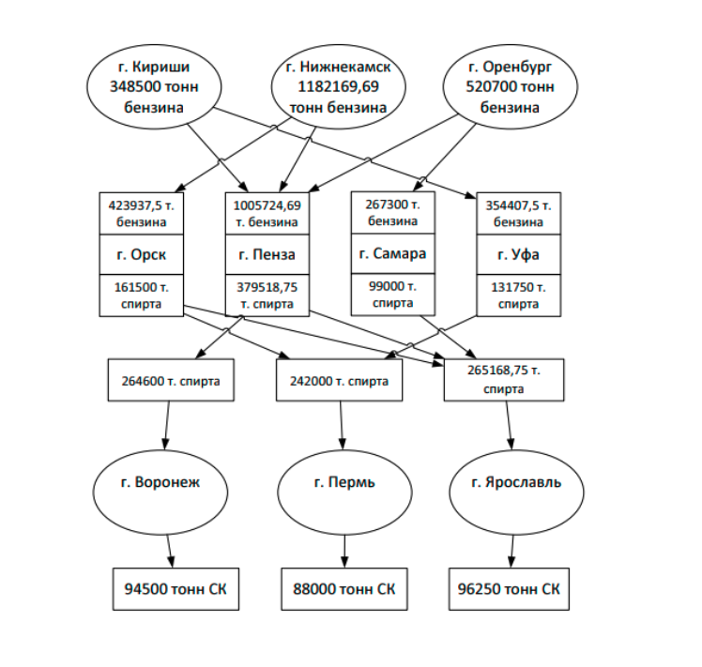

Предприятие | Действующие мощности предприятия тыс. тон | Коэффицент использования производственной мощности | Объем производства на действующих мощностях, тонн | Производственная мощность, т. Тонн | Дополнительный объем производства после проведения мероприятий, связанный с |  |  | Итоговый объем производства

 |  |  |  |  | повышением | реконструкцией | введение новых мощностей
Нефтеперабатывющие заводы (НПЗ)
Г. Кириши | 410 | 0.85 | 348500 | 410 |  |  |  | 348500
Г.Нижнекаменск | 560 | 0.8 | 448000 | 560 |  |  | 734169.69 | 1182169.69
Г. Оренбург | 635 | 0.82 | 520700 | 635 |  |  |  | 520700
Спиртовые заводы
Г. Орск | 190 | 0.85 | 161500 | 190 |  |  |  | 161500
Г. Пенза | 155 | 0.875 | 135625 | 155 |  |  | 243893.75 | 379518.75
Г.Самара | 120 | 0.825 | 99000 | 120 |  |  |  | 99000
Г. Уфа | 155 | 0.85 | 131750 | 155 |  |  |  | 131750
Заводы по производству СК
Г. Воронеж | 105 | 0.9 | 94500 | 105 |  |  |  | 94500
Г. Перьм | 100 | 0.88 | 88000 | 100 |  |  |  | 88000
Г. Ярославль | 110 | 0.875 | 96250 | 110 |  |  |  | 96250

